关系图
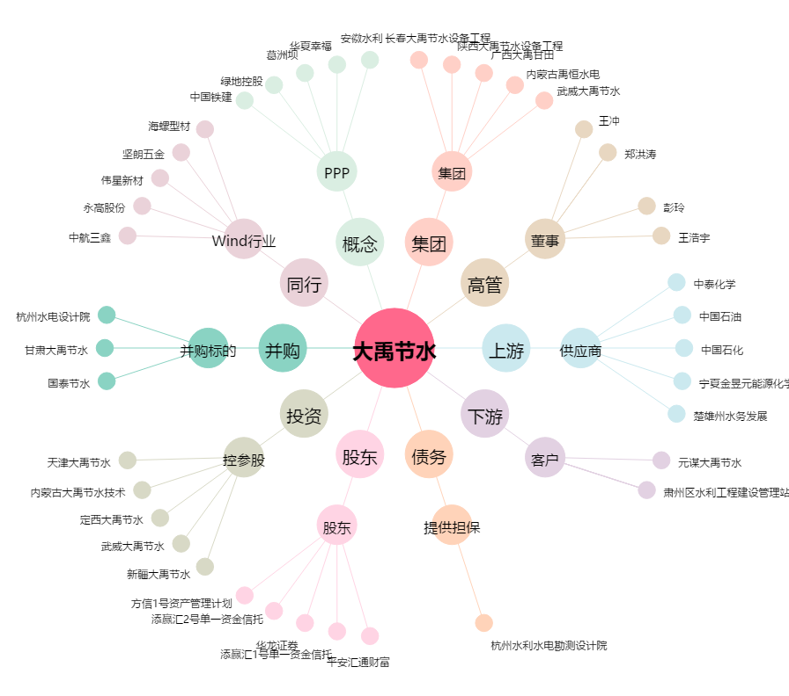
大禹节水[300021.SZ] - 关系概览图

